手順書
操作手順書 |  |  |  |  | 作成日時：2019/10/23-17:29:03

 | １．操作環境

 |  |  | シナリオファイル名 | C:\Users\Administrator\Desktop\動作確認手順\出庫予定照会.winsnr

 | ２．操作手順

 |  | ２．１．シナリオ：出庫予定照会
 |  |  | ２．１．１．[出庫予定照会 ]ウィンドウ |  |  | 確認日 | 結果
 |  |  | 画面 | 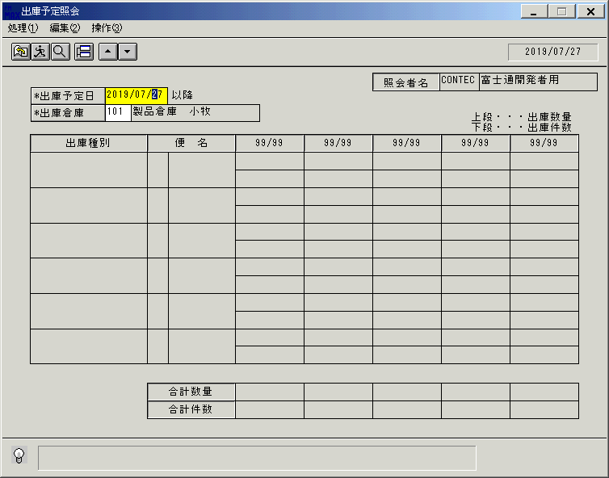
 |  |  | 操作内容 | 「出庫予定照会 」ウィンドウを初期画面表示します。「出庫予定日」を入力します。

 |  |  | ２．１．２．[出庫予定照会 ]ウィンドウ |  |  | 確認日 | 結果
 |  |  | 画面 | 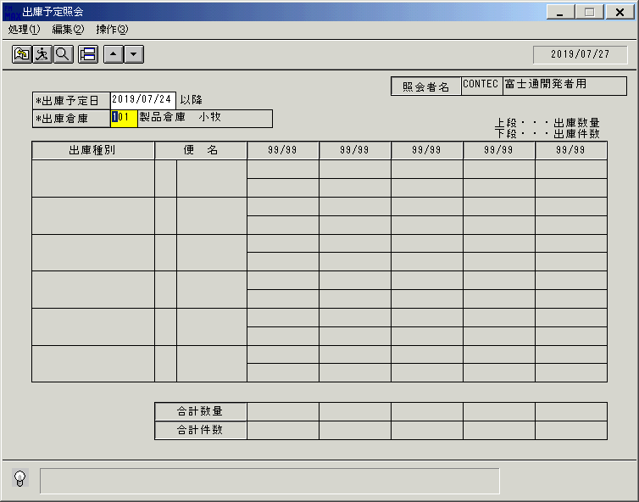
 |  |  | 操作内容 | 「出庫倉庫」を入力し、Enterキーを押します。

 |  |  | ２．１．３．[出庫予定照会 ]ウィンドウ |  |  | 確認日 | 結果
 |  |  | 画面 | 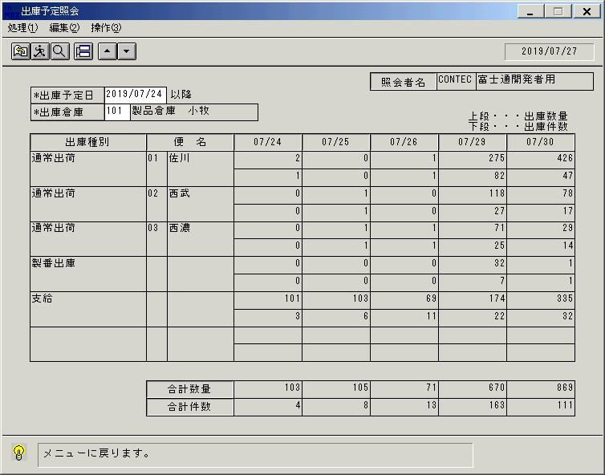
 |  |  | 操作内容 | 明細が表示されます。終了ボタンをクリックします。

 |  |  | ２．１．４．[出庫予定照会 ]ウィンドウ - [出庫予定照会 ]ウィンドウ |  |  | 確認日 | 結果
 |  |  | 画面 | 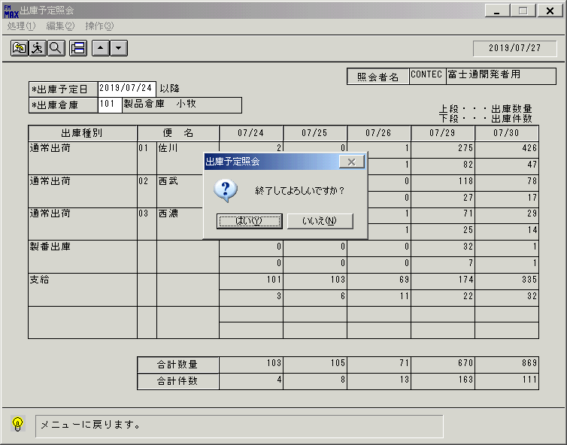
 |  |  | 操作内容 | 「はい」をクリックします。

画面（出庫予定照会）
画面項目説明 |  |  |  | ユーザ名：㈱コンテック殿 |  |  |  |  |  |  | ｼｽﾃﾑ名：新総合情報システム |  |  |  |  | ﾌﾟﾛｾｽID/名：販売システム |  |  | 作成日:２００６年０９月２８日
 |  |  |  |  |  |  |  |  |  |  | ｼﾞｮﾌﾞID/名：SYK／ |  |  |  |  | ﾌﾟﾛｸﾞﾗﾑID/名：SYKDL51/出庫予定照会 |  |  | 作成者：R&D) 隈元

 | 【画面項目説明】 |  | 画面名：出庫予定照会 |  |  |  |  |  |  |  |  |  | FormID：SYKDL51 |  | ﾓｰﾄﾞ |  | 初期状態
 |  |  |  |  |  |  |  |  |  |  |  |  |  |  | 権限
 | № | 入出力項目名 |  |  | 入力 |  | 表示 | 属性 | 表示桁 | 入力桁 | レ | データソース |  | 項目名(初期値） |  |  |  | 項目説明
 |  |  |  |  | 必須 | 任意

 | 1 | 出庫予定日（開始） |  |  | ○ |  | ○ | 9 | 8 | 8 |  |  |  |  |  |  |  | 運用日付を初期表示
 | 2 | 出庫倉庫（コード） |  |  | ○ |  | ○ | 9 | 3 | 3 |  | 出庫予定照会前回情報 |  | 倉庫コード |  |  |  | 前回入力値が存在する場合初期表示。
 | 3 | 出庫倉庫（名称） |  |  |  |  | ○ | NX | 20 | 0 |  | 倉庫マスタ |  | 倉庫名称 |  |  |  | 前回入力値が存在する場合初期表示。
 | 4 | 入力担当者（コード） |  |  |  |  | ○ | X | 6 | 0 |  |  |  |  |  |  |  | ログインした担当者コードを表示。
 | 5 | 入力担当者（名称） |  |  |  |  | ○ | NX | 20 | 0 |  | 担当者マスタ |  | 担当者名 |  |  |  | ログインした担当者コードの名称を担当者マスタより表示。
 | 6 | 出庫種別 |  |  |  |  | ○ | 9 | 4 | 0 |  |  |  |  |  |  |  | 空白
 | 7 | 便名（コード） |  |  |  |  | ○ | 9 | 6 | 0 |  |  |  |  |  |  |  | 空白
 | 8 | 便名（名称） |  |  |  |  | ○ | 9 | 4 | 0 |  |  |  |  |  |  |  | 空白
 | 9 | 出庫予定日A |  |  |  |  | ○ | 9 | 4 | 0 |  |  |  |  |  |  |  | "99/99"
 | 10 | 出庫予定日B |  |  |  |  | ○ | 9 | 4 | 0 |  |  |  |  |  |  |  | "99/99"
 | 11 | 出庫予定日C |  |  |  |  | ○ | 9 | 4 | 0 |  |  |  |  |  |  |  | "99/99"
 | 12 | 出庫予定日D |  |  |  |  | ○ | 9 | 4 | 0 |  |  |  |  |  |  |  | "99/99"
 | 13 | 出庫予定日E |  |  |  |  | ○ | 9 | 4 | 0 |  |  |  |  |  |  |  | "99/99"
 | 14 | 出庫数A |  |  |  |  | ○ | 9 | 6 | 0 |  |  |  |  |  |  |  | 空白
 | 15 | 出庫数B |  |  |  |  | ○ | 9 | 6 | 0 |  |  |  |  |  |  |  | 空白
 | 16 | 出庫数C |  |  |  |  | ○ | 9 | 6 | 0 |  |  |  |  |  |  |  | 空白
 | 17 | 出庫数D |  |  |  |  | ○ | 9 | 6 | 0 |  |  |  |  |  |  |  | 空白
 | 18 | 出庫数E |  |  |  |  | ○ | 9 | 6 | 0 |  |  |  |  |  |  |  | 空白
 | 19 | 出庫件数A |  |  |  |  | ○ | 9 | 6 | 0 |  |  |  |  |  |  |  | 空白
 | 20 | 出庫件数B |  |  |  |  | ○ | 9 | 6 | 0 |  |  |  |  |  |  |  | 空白
 | 21 | 出庫件数C |  |  |  |  | ○ | 9 | 6 | 0 |  |  |  |  |  |  |  | 空白
 | 22 | 出庫件数D |  |  |  |  | ○ | 9 | 6 | 0 |  |  |  |  |  |  |  | 空白
 | 23 | 出庫件数E |  |  |  |  | ○ | 9 | 6 | 0 |  |  |  |  |  |  |  | 空白
 | 24 | 出庫合計数A |  |  |  |  | ○ | 9 | 6 | 0 |  |  |  |  |  |  |  | 空白
 | 25 | 出庫合計数B |  |  |  |  | ○ | 9 | 6 | 0 |  |  |  |  |  |  |  | 空白
 | 26 | 出庫合計数C |  |  |  |  | ○ | 9 | 6 | 0 |  |  |  |  |  |  |  | 空白
 | 27 | 出庫合計数D |  |  |  |  | ○ | 9 | 6 | 0 |  |  |  |  |  |  |  | 空白
 | 28 | 出庫合計数E |  |  |  |  | ○ | 9 | 6 | 0 |  |  |  |  |  |  |  | 空白
 | 29 | 出庫件数合計数A |  |  |  |  | ○ | 9 | 6 | 0 |  |  |  |  |  |  |  | 空白
 | 30 | 出庫件数合計数B |  |  |  |  | ○ | 9 | 6 | 0 |  |  |  |  |  |  |  | 空白
 | 31 | 出庫件数合計数C |  |  |  |  | ○ | 9 | 6 | 0 |  |  |  |  |  |  |  | 空白
 | 32 | 出庫件数合計数D |  |  |  |  | ○ | 9 | 6 | 0 |  |  |  |  |  |  |  | 空白
 | 33 | 出庫件数合計数E |  |  |  |  | ○ | 9 | 6 | 0 |  |  |  |  |  |  |  | 空白

起動元EXE
システム情報
制御ファイル
データファイル
起動先EXE

画面（出庫予定照会） (2)
画面項目説明 |  |  |  | ユーザ名：㈱コンテック殿 |  |  |  |  |  |  | ｼｽﾃﾑ名：新総合情報システム |  |  |  |  | ﾌﾟﾛｾｽID/名：販売システム |  |  |  | 作成日:２００６年０９月２８日
 |  |  |  |  |  |  |  |  |  |  | ｼﾞｮﾌﾞID/名：SYK／ |  |  |  |  | ﾌﾟﾛｸﾞﾗﾑID/名：SYKDL51/出庫予定照会 |  |  |  | 作成者：R&D) 隈元

 | 【画面項目説明】 |  | 画面名：出庫予定照会 |  |  |  |  |  |  |  |  |  | FormID：SYKDL51 |  | ﾓｰﾄﾞ |  | 実行ボタン押下時
 |  |  |  |  |  |  |  |  |  |  |  |  |  |  | 権限
 | № | 入出力項目名 |  |  | 入力 |  | 表示 | 属性 | 表示桁 | 入力桁 | レ | データソース |  | 項目名(初期値） |  |  |  | 項目説明
 |  |  |  |  | 必須 | 任意

 | 1 | 出庫予定日（開始） |  |  | ○ |  |  | 9 | 8 | 8 |  |  |  |  |  |  |  | 検索する出庫予定情報の出庫予定日を入力。初期値：運用日付
 | 2 | 出庫倉庫（コード） |  |  | ○ |  |  | 9 | 3 | 3 |  |  |  |  |  |  |  | 検索する出庫予定情報の倉庫コードを入力。
 | 3 | 出庫倉庫（名称） |  |  |  |  | ○ | NX | 20 | 0 |  | 倉庫マスタ |  | 担当者名 |  | 倉庫名 |  | 出庫倉庫コードの名称を倉庫マスタから表示。
 | 4 | 入力担当者（コード） |  |  |  |  | ○ | X | 6 | 0 |  |  |  |  |  |  |  | ログインした担当者コードを表示。
 | 5 | 入力担当者（名称） |  |  |  |  | ○ | NX | 20 | 0 |  | 担当者マスタ |  |  |  |  |  | ログインした担当者コードの名称を担当者マスタより表示。
 | 6 | 出庫種別 |  |  |  |  | ○ | 9 | 4 | 0 |  | 名称マスタ |  |  |  |  |  | 出庫予定情報の出庫種別を名称マスタより表示。（キー："067"）
 | 7 | 便名（コード） |  |  |  |  | ○ | 9 | 6 | 0 |  | 出庫予定情報 |  |  |  |  |  | 検索された出庫予定情報の便コードを表示。
 | 8 | 便名（名称） |  |  |  |  | ○ | 9 | 4 | 0 |  | 倉庫マスタ |  |  |  |  |  | 便コードの名称を名称マスタより表示。（キー："002"）
 | 9 | 出庫予定日A |  |  |  |  | ○ | 9 | 4 | 0 |  | カレンダーマスタ |  |  |  |  |  | 入力した出庫予定日を表示。
 | 10 | 出庫予定日B |  |  |  |  | ○ | 9 | 4 | 0 |  | カレンダーマスタ |  |  |  |  |  | 入力した出庫予定日＋１物流稼働日を表示。
 | 11 | 出庫予定日C |  |  |  |  | ○ | 9 | 4 | 0 |  | カレンダーマスタ |  |  |  |  |  | 入力した出庫予定日＋２物流稼働日を表示。
 | 12 | 出庫予定日D |  |  |  |  | ○ | 9 | 4 | 0 |  | カレンダーマスタ |  |  |  |  |  | 入力した出庫予定日＋３物流稼働日を表示。
 | 13 | 出庫予定日E |  |  |  |  | ○ | 9 | 4 | 0 |  | カレンダーマスタ |  |  |  |  |  | 入力した出庫予定日＋４物流稼働日を表示。
 | 14 | 出庫数A |  |  |  |  | ○ | 9 | 6 | 0 |  | 出庫予定情報 |  |  |  |  |  | 出庫予定日Aにおける、出庫種別と便コード単位の出庫総数を表示。
 | 15 | 出庫数B |  |  |  |  | ○ | 9 | 6 | 0 |  | 出庫予定情報 |  |  |  |  |  | 出庫予定日Bにおける、出庫種別と便コード単位の出庫総数を表示。
 | 16 | 出庫数C |  |  |  |  | ○ | 9 | 6 | 0 |  | 出庫予定情報 |  |  |  |  |  | 出庫予定日Cにおける、出庫種別と便コード単位の出庫総数を表示。
 | 17 | 出庫数D |  |  |  |  | ○ | 9 | 6 | 0 |  | 出庫予定情報 |  |  |  |  |  | 出庫予定日Dにおける、出庫種別と便コード単位の出庫総数を表示。
 | 18 | 出庫数E |  |  |  |  | ○ | 9 | 6 | 0 |  | 出庫予定情報 |  |  |  |  |  | 出庫予定日Eにおける、出庫種別と便コード単位の出庫総数を表示。
 | 19 | 出庫件数A |  |  |  |  | ○ | 9 | 6 | 0 |  | 出庫予定情報 |  |  |  |  |  | 出庫予定日Aにおける、出庫種別と便コード単位の出庫総件数を表示。
 | 20 | 出庫件数B |  |  |  |  | ○ | 9 | 6 | 0 |  | 出庫予定情報 |  |  |  |  |  | 出庫予定日Bにおける、出庫種別と便コード単位の出庫総件数を表示。
 | 21 | 出庫件数C |  |  |  |  | ○ | 9 | 6 | 0 |  | 出庫予定情報 |  |  |  |  |  | 出庫予定日Cにおける、出庫種別と便コード単位の出庫総件数を表示。
 | 22 | 出庫件数D |  |  |  |  | ○ | 9 | 6 | 0 |  | 出庫予定情報 |  |  |  |  |  | 出庫予定日Dにおける、出庫種別と便コード単位の出庫総件数を表示。
 | 23 | 出庫件数E |  |  |  |  | ○ | 9 | 6 | 0 |  | 出庫予定情報 |  |  |  |  |  | 出庫予定日Eにおける、出庫種別と便コード単位の出庫総件数を表示。
 | 24 | 出庫合計数A |  |  |  |  | ○ | 9 | 6 | 0 |  | 出庫予定情報 |  |  |  |  |  | 出庫予定日Aにおける出庫合計数を表示。
 | 25 | 出庫合計数B |  |  |  |  | ○ | 9 | 6 | 0 |  | 出庫予定情報 |  |  |  |  |  | 出庫予定日Bにおける出庫合計数を表示。
 | 26 | 出庫合計数C |  |  |  |  | ○ | 9 | 6 | 0 |  | 出庫予定情報 |  |  |  |  |  | 出庫予定日Cにおける出庫合計数を表示。
 | 27 | 出庫合計数D |  |  |  |  | ○ | 9 | 6 | 0 |  | 出庫予定情報 |  |  |  |  |  | 出庫予定日Dにおける出庫合計数を表示。
 | 28 | 出庫合計数E |  |  |  |  | ○ | 9 | 6 | 0 |  | 出庫予定情報 |  |  |  |  |  | 出庫予定日Eにおける出庫合計数を表示。
 | 29 | 出庫件合計数A |  |  |  |  | ○ | 9 | 6 | 0 |  | 出庫予定情報 |  |  |  |  |  | 出庫予定日Aにおける出庫合計件数を表示。
 | 30 | 出庫件合計数B |  |  |  |  | ○ | 9 | 6 | 0 |  | 出庫予定情報 |  |  |  |  |  | 出庫予定日Bにおける出庫合計件数を表示。
 | 31 | 出庫件合計数C |  |  |  |  | ○ | 9 | 6 | 0 |  | 出庫予定情報 |  |  |  |  |  | 出庫予定日Cにおける出庫合計件数を表示。
 | 32 | 出庫件合計数D |  |  |  |  | ○ | 9 | 6 | 0 |  | 出庫予定情報 |  |  |  |  |  | 出庫予定日Dにおける出庫合計件数を表示。
 | 33 | 出庫件合計数E |  |  |  |  | ○ | 9 | 6 | 0 |  | 出庫予定情報 |  |  |  |  |  | 出庫予定日Eにおける出庫合計件数を表示。

 |  |  |  |  |  |  |  |  |  |  |  |  |  |  |  |  |  | ※出庫予定情報とは
 |  |  |  |  |  |  |  |  |  |  |  |  |  |  |  |  |  |  | 受注トラン、支給品ファイル、製番出庫ファイルいずれか
 |  |  |  |  |  |  |  |  |  |  |  |  |  |  |  |  |  |  | （条件によって使用するテーブルが異なる）
 |  |  |  |  |  |  |  |  |  |  |  |  |  |  |  |  |  |  | （出庫残があるレコードのみ取得するよう修正 2011/8/26）

起動元EXE
システム情報
制御ファイル
データファイル
起動先EXE

